記入例
＜ 記 入 例 ＞

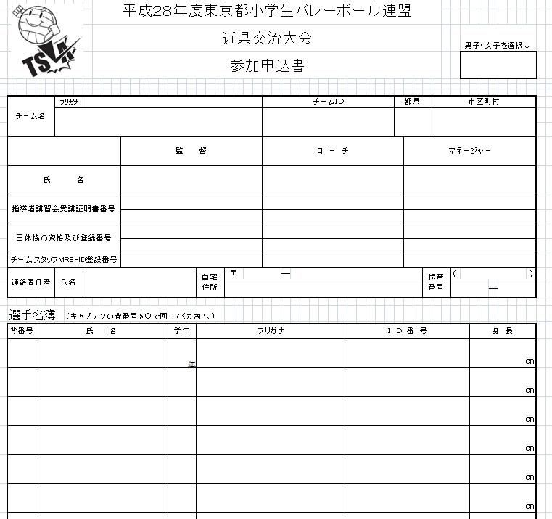
２０２６東京都小学生バレーボール連盟
カテゴリーを選択↓

男女を選択

都県を選択

資格を選択

ＪＶＡＭＲＳ登録番号

 | ◆ | 入力は、参加申込書シートよりお願いします。
 |  | 自動でプログラム原稿・オーダー表に入力されます。

 | ◆ | オーダー表をプリントアウトし、切って当日競技本部へ提出。

 | ◆ | このファイル（エクセルファイルのまま）とＪＶＡ－ＭＲＳ加入一覧表をメールで送信

 | ◆ | 送り先 kouryu@tokyo-sva.com

参加申込書
 |  |  |  |  |  |  |  |  |  |  |  |  | 令和 |  | 7 | 年 |  |  | 月 | 日
 |  |  |  | ２０２６東京都小学生バレーボール連盟

 |  |  |  | 近県交流大会 |  |  |  |  |  |  |  |  |  |  |  |  | カテゴリーを選択↓
 |  |  |  | 参加申込書

チーム名 |  | フリガナ |  |  |  |  |  |  | チームＩＤ |  |  | 都県 |  |  | 市区町村

 |  |  |  |  | 監 督 |  |  |  | コ ー チ |  |  |  | マネージャー
氏 名
指導者講習会受講証明書番号

日体協の資格及び登録番号

チームスタッフMRS-ID登録番号
連絡責任者 |  | 氏名 |  |  |  |  | 自宅 住所 | 〒 |  | ― |  |  |  | 携帯 番号 |  | （ |  |  |  | ）
 |  |  |  |  |  |  |  |  |  |  |  |  |  |  |  |  |  |  | ―

選手名簿 |  |  | （キャプテンの背番号を○で囲ってください。）

背番号 | 氏 名 |  |  |  |  | 学年 | フリガナ |  |  |  | Ｉ Ｄ 番 号 |  |  |  |  |  |  | 身 長
年
㎝
㎝
㎝
㎝
㎝
㎝
㎝
㎝
㎝
㎝
㎝
㎝
㎝
㎝
※チーム名・氏名には必ずフリガナを記入してください。
※チーム所在地は、チームが主として活動する所在地を記入してください。

